A3

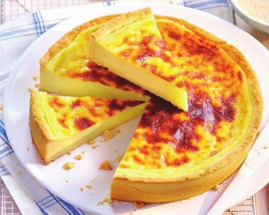


DU LUNDI 31 AU DIMANCHE 06 SEPTEMBRE
 | BON APPÉTIT | BON APPÉTIT

Déjeuner à 12h15 - Dîner à 18h30

LUNDI 31 AOUT
MIDI | maceidoine de légumes /sauté de dinde blette sauté et farfale/plateau de fromages/salade de fruit
SOIR | potage maraicher/ omelette basquaise/plateau de laitages/compote de pomme
MARDI 01 SEPTEMBRE
MIDI | salade de strasbougeoise/filet de limande meniere courgette sauter riz/plateau de fromages/flan
SOIR | potage crème de lentilles/ravioli de boeuf /plateau de laitages/abricot sirop
MERCREDI 02 SEPTEMBRE
MIDI | œuf poché a la crème de basilic/ brochette mix grille frite/plateau de fromages/mister vanille
SOIR | potage de légumes/tresse 4 fromages salade verte/plateau de laitages/crème caramel
JEUDI 03 SEPTEMBRE
MIDI | tomate mozzarella/fricadelle sauce forestiere haricot vert pdt paillasson/plateau de fromages/gateaux basque
SOIR | potage freneuse/nems de légumes flan de légumes/plateau de laitages/salade de fruits
VENDREDI 04 SEPTEMBRE
MIDI | salade de concombre/filet de colin corn flakes sauce tartare epinard/plateau de fromage/fruits
SOIR | potage saint germain/hachis parmentier de cananrd/plateau de laitages/fromage blanc
SAMEDI 05 SEPTEMBRE
MIDI | filet de maquereau/fondant de poulet riz cantonais/plateau de fromages/ile flottante crème anglaise
SOIR | potage cormeille/jambon blanc pate coquillette/plateau de laitages/compote de fraise
DIMANCHE 06 SEPTEMBRE
MIDI | terrine mosaique de légumes /sauté d'agneau au thym gratins dauphinois /plateau de fromages/bavarois chocolat
SOIR | potage de légumes/pizza fromage salade verte/plateau de laitages/yaourt aux fruits

A4
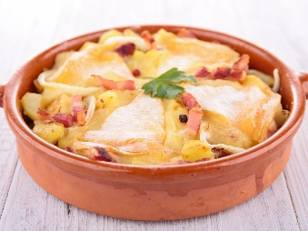


DU LUNDI 28 NOVEMBRE AU DIMANCHE 4 DECEMBRE
 | BON APPÉTIT | Le chef M. Picart et son équipe ont cuisiné pour vous : | BON APPÉTIT

Déjeuner à 12h15 - Dîner à 18h30

LUNDI 28 NOVEMBRE
MIDI | œuf dur à la mayonnaise - tripes à la mode de Caen & pommes de terre vapeur - fromages - compote de pommes vanillée
SOIR | bouillon pot-au-feu aux vermicelles - gratin de chou-fleur aux lardons - plateau de laitages - fromage blanc au sucre

MARDI 29 NOVEMBRE
MIDI | salade de torti au surimi - cubes de saumon sauce ciboulette, semoule et flan d'épinards - fromage - riz à l'impératrice
SOIR | potage freneuse - riz sauté au bœuf hâché (yakimeshi) - plateau de laitages - crème vanille

MERCREDI 30 NOVEMBRE
MIDI | saucisson à l'ail et ses condiments - rôti de porc aux pruneaux et frites - plateau de fromages - pêches au sirop
SOIR | potage maraîcher - omelette parmentière - plateau de laitages - clémentine corse

JEUDI 1er DÉCEMBRE
MIDI | salade verte à la ciboulette - tartiflette - plateau de fromages - ananas caramélisé au miel
SOIR | velouté de panais et topinambour - jambon de Paris et purée de pommes de terre - plateau de laitages - salade de fruits d'hiver

VENDREDI 2 DÉCEMBRE
MIDI | salade d'endives et dés de mimolette - filet de lieu crème de cresson, riz créole et fenouil braisé - fromages - crème caramel
SOIR | soupe à l'oignon - raviolis de volaille au basilic gratinés - plateau de laitages - banane sauce chocolat

SAMEDI 3 DÉCEMBRE
MIDI | betteraves vinaigrette - rôti de veau aux herbes, polenta & endives braisées au jus - plateau fromages - tarte aux poires
SOIR | potage à la paysanne - parmentier de poisson - plateau de laitages - compotée d'automne

DIMANCHE 4 DÉCEMBRE
MIDI | coleslaw au miel - sauté de canard à l'orange, torsades tricolores, chou blanc braisé - plateau de fromages - carré framboise
SOIR | potage cultivateur - quiche lorraine - salade verte - plateau de laitages - corbeille de fruits d'hiver

